プリントTシャツ・ポロシャツ・ハッピ専用注文用紙
★ご入力後の流れ
ファイルを保存し、Excel形式のままメールに添付して原稿データと一緒に販売店へ送付願います。
詳しい送付方法は上記リンクページをご参照ください。
いただいた原稿データをもとに弊社でデザインを作成致します。
できあがったデザインとともに校正確認書を販売店からお送りしますので、ご返信をお願い致します。
プリントTシャツ・ポロシャツ・ハッピ専用注文用紙 |  |  |  |  |  |  |  |  |  |  |  | https://www.artec-kk.co.jp/dl/name_order/senddata.pdf
太枠内をご記入ください。詳細はカタログを必ずご参照ください。＜販売店様ご記入欄＞は販売店様がご記入ください。

ご注文日 | 2025-08-25 |  | ご使用日 | 2025-09-27 |  | お届け 希望日 | 2025-09-24 |  | ご担当者様氏名 | ○○
ユーザー名(学校名等） |  | アーテック小学校 |  |  |  | メールアドレス |  | ○○＠artec.com
ご使用日は必ずご入力ください。 通常納期：校正のご確認をいだたいてから約4営業日後の出荷です。

プリント内容 |  | ご希望のプリント方法に〇を付け、詳細をご記入ください。 プリント位置番号は下図から選択してください。シルクのインクカラー詳細についてはカタログをご参照ください。 印刷位置が2か所以上の場合には、デザインにプリント位置番号を明記の上お送りください。
〇 | ←シルクプリント ※印刷部分の重ね塗り不可 ハッピは背面を除き1色印刷のみ/襟印刷不可 |  |  |  |  |  | ←フルカラー転写プリント ※デザインの周囲に同系色もしくは白のフチが付きます
プリント 位置番号 ▼ | インクカラー（色名を記入ください） |  |  |  |  | プリント 位置番号 ▼ | プリントサイズ（〇をつけてください）
 | 1色目 | 2色目 | 3色目 | 4色目 |  |  | 大 28ｘ35cm | 中 20ｘ28cm | 小 19x20cm | ワンポイント 10x10cm | ハッピ襟 ⓬⓭ 4x30cm
➋左胸 | 白 |  |  |  | ◀1か所目▶
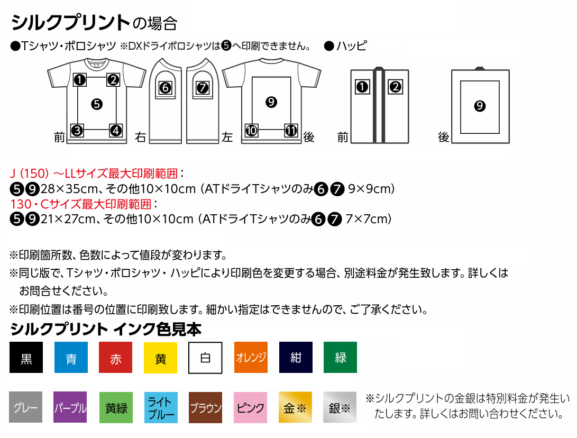
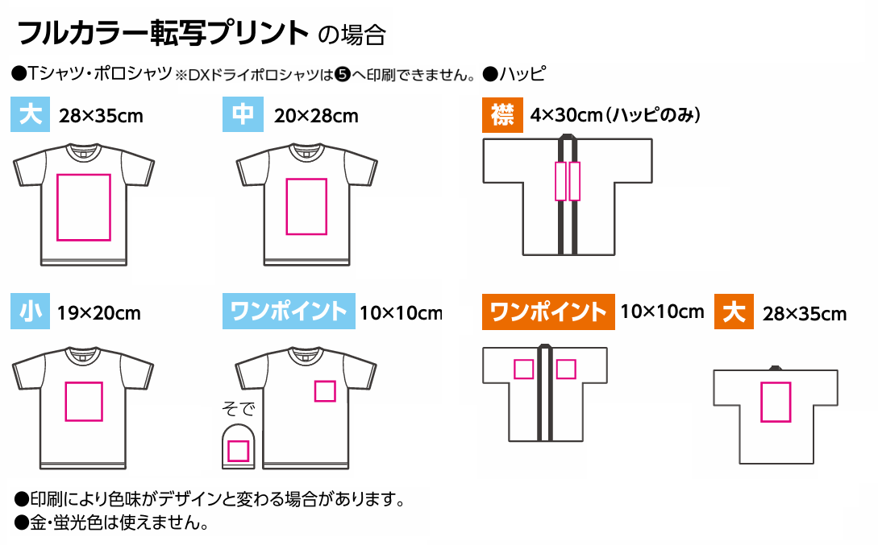
❾背 | 白 | 金 |  |  | ◀2か所目▶
❾背 | 白 | 銀 |  |  | ◀3か所目▶
※同じ版で印刷色を変更する場合、別途料金が発生いたします。
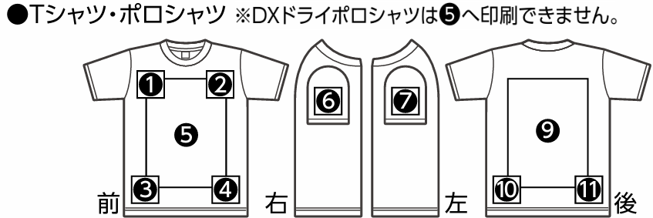
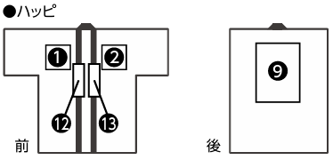

デザイン備考 |  | 添付いただくデータについて詳細があればご記入ください。 これから手書きされる場合はこの専用注文用紙をプリントアウトし、3ページ目をご使用ください。 以前と同じデザインの場合は、作成年月をご記入ください。（ 年 月作成）
背面デザインは、赤色のTシャツには白と金で印刷、黒色のTシャツには白と銀で印刷
.
＜販売店様ご記入欄＞ データ入稿方法は右側にある〇を移動させてご選択ください。
御社ID |  |  | 御社名 |  |  |  |  |  | ご担当者
データ入稿方法 |  | メールに添付 ・ 現物発送 ・ その他（ ）
※FAXでのご注文は承れません。手書きの場合、原稿の郵送もしくは、スキャンいただきPDF形式でデータをお送りください。
備考
Tシャツ WEB注文済の場合の注文番号 |  |  |  |  |  |  |  |  | <20250701改定書式>

商品種類 |  | 140ｃｍ以下のサイズが含まれる場合は別途版代がかかる場合があります。詳しくはお問い合わせください。 品番を入力いただくと品名が自動表示されます。サイズ・色に間違いがないか必ずご確認願います。
品番 |  | 品名 |  |  |  |  |  |  |  | 枚数 | 先生用
38388 |  | ＡＴドライＴシャツ レッド １５０ｃｍ |  |  |  |  |  |  |  | 5
38372 |  | ＡＴドライＴシャツ レッド Ｓ |  |  |  |  |  |  |  | 13
38373 |  | ＡＴドライＴシャツ レッド Ｍ |  |  |  |  |  |  |  | 17
38374 |  | ＡＴドライシャツ レッド Ｌ |  |  |  |  |  |  |  | 2 | 1
38375 |  | ＡＴドライシャツ レッド ＬＬ |  |  |  |  |  |  |  | 3
38387 |  | ＡＴドライＴシャツ ブラック １５０ｃｍ |  |  |  |  |  |  |  | 18
38366 |  | ＡＴドライＴシャツ ブラック Ｓ |  |  |  |  |  |  |  | 13
38367 |  | ＡＴドライＴシャツ ブラック Ｍ |  |  |  |  |  |  |  | 2
38368 |  | ＡＴドライＴシャツ ブラック Ｌ |  |  |  |  |  |  |  |  | 1

 |  |  |  |  |  |  |  |  | 合計 | 73 | 2
 |  |  |  |  |  |  |  |  | 総枚数 | 75
 |  |  |  |  |  |  |  |  | <20250701改定書式>

デザイン画記入用紙 |  |  | 手書きの場合にご使用ください。ご記入の際はカタログの詳細ページを必ずお読みください。 企業マーク・キャラクター・有名人・既存ロゴ等の流用は、著作権・肖像権の侵害となるためお断りさせていただく場合があります。 マーカーなどで濃くハッキリ清書の上、原稿を弊社販売代理店にお渡しください。 FAXでのご注文は承れません。手書きの場合、原稿の郵送もしくは、スキャンいただきPDF形式でデータをお送りください。
●プリント位置をご記入ください。（ ）
●以前と同じデザインの場合は、作成年月をご記入ください。（ 年 月作成）

 |  |  |  |  |  |  |  |  | <20250701改定書式>

